信用交易
融资融券市场交易数据统计(2023-12-04)

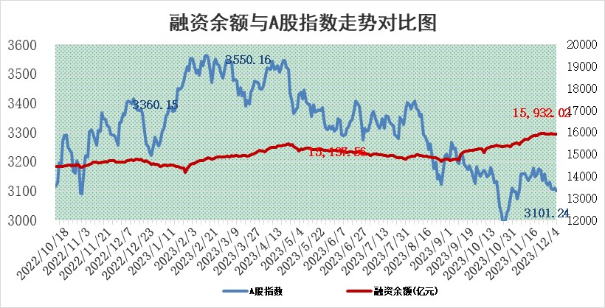
标的证券 | 融资融券余额（亿元） | 融资余额（亿元） | 融券余额（亿元） | 融资买入额（亿元） | 融资融券规模变化（亿元） | 融资余额增幅(‰) | 融券余额增幅(%)
统计数据 | 16,705.90 | 15,932.02 | 764.61 | 650.64 | -0.23 | 1.10 | -2.27

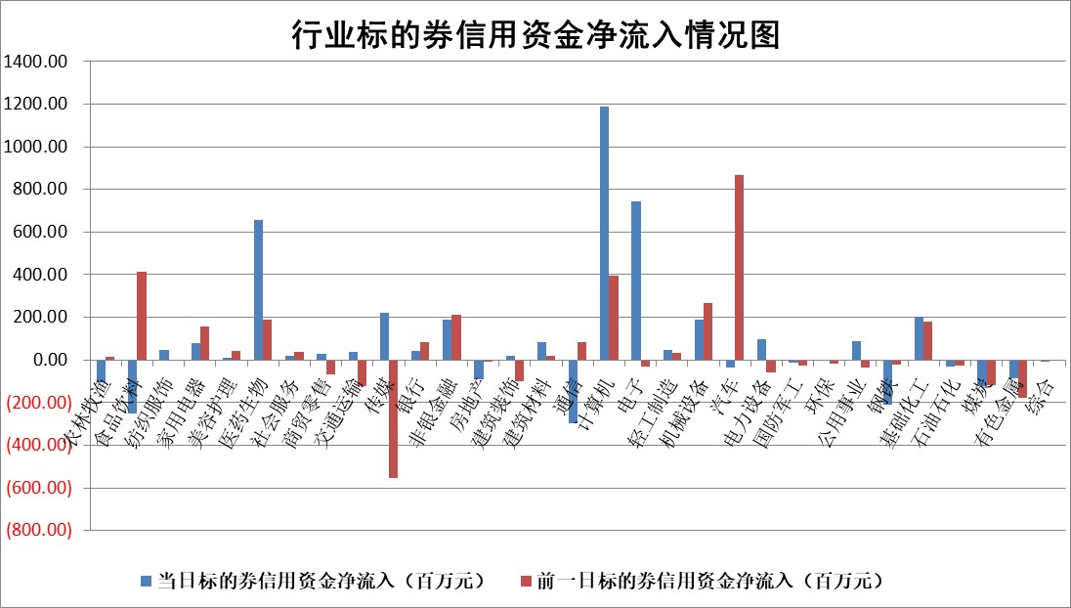

 |  |  |  |  |  |  |  | 2

标的基金代码 | 标的基金简称 | 融资余额/市值(%) | 融资余额增幅(%) | 融资买入额/成交金额(%) | （融资余额净增额-融券余额净增额）/市值(‱) | 融券余额降幅(%) | ABS[（融资余额净增额-融券余额净增额）/市值净增额-1](%)
159902 | 华夏中小板ETF | 0.00 | 0.00 | 0.00 | 0.00 | 0.00 | 100.00
159915 | 易方达创业板ETF | 3.68 | 8.78 | 789887.77 | 28.89 | -16.35 | 123.34
159919 | 嘉实沪深300ETF | 3.31 | 1.75 | 9.14 | 6.32 | 20.44 | 109.87
159920 | 华夏恒生ETF | 68.66 | -0.42 | 11.68 | -28.93 | 1.69 | 83.22
159922 | 嘉实中证500ETF | 1.02 | -1.61 | 17.37 | -6.60 | -2.06 | 27.13
159925 | 南方沪深300ETF | 0.18 | 5.33 | 0.22 | 0.93 | 0.00 | 101.47
159928 | 消费ETF | 1.06 | 0.98 | 0.80 | 1.25 | 4.86 | 102.19
159934 | 易方达黄金ETF | 235.52 | 0.05 | 34.98 | 11.30 | 0.00 | 91.50
159939 | 全指信息技术ETF | 0.81 | -2.32 | 58.88 | -1.90 | 0.56 | 96.61
159940 | 全指金融地产ETF | 0.11 | 0.29 | 0.02 | 0.03 | 0.00 | 100.04
159995 | 半导体芯片ETF | 2.71 | 1.20 | 114.00 | 1.99 | -6.77 | 101.60
159997 | 天弘中证电子ETF | 1.80 | -5.00 | 1.57 | -8.99 | 0.59 | 90.84
159998 | 天弘中证计算机主题ETF | 0.54 | -6.69 | 0.08 | -4.25 | -1.27 | 111.71
510050 | 华夏上证50ETF | 8.41 | 0.88 | 150.33 | 8.14 | 21.00 | 157.52
510180 | 华安上证180ETF | 0.54 | 0.07 | 0.95 | 0.08 | 26.36 | 100.13
510880 | 华泰柏瑞红利ETF | 0.35 | -3.99 | 0.74 | -1.44 | 0.06 | 454.68
510900 | 易方达恒生H股ETF | 81.56 | 0.16 | 8.16 | 12.65 | 0.00 | 106.45
511010 | 5年期国债ETF | 13.86 | -2.62 | 0.04 | -37.24 | 0.00 | 417.79
511380 | 可转债及可交换债券ETF | 6.25 | -24.38 | 26.11 | -201.49 | 0.00 | 412.84
512000 | 全指证券ETF | 7.93 | -0.19 | 12.59 | -0.90 | 1.70 | 108.36
512010 | 沪深300医药卫生ETF | 5.15 | 0.65 | 197.66 | 5.05 | 6.71 | 101.97
512070 | 沪深300非银ETF | 2.43 | 0.07 | 84.06 | -0.32 | -9.12 | 99.66
512400 | 南方中证申万有色金属ETF | 2.72 | -0.20 | 1.42 | -2.96 | -23.83 | 107.31
512580 | 广发中证环保产业ETF | 1.72 | -1.28 | 0.15 | -2.19 | 0.84 | 97.43
512660 | 国泰中证军工ETF | 3.21 | -0.38 | 17.94 | -4.04 | -14.45 | 113.26
512800 | 华宝中证银行ETF | 14.85 | 0.45 | 1.72 | 7.03 | 2.91 | 112.34
512980 | 广发中证传媒ETF | 0.96 | -8.91 | 161.26 | -3.30 | 37.98 | 105.80
515030 | 华夏中证新能源汽车ETF | 2.43 | -2.01 | 10.59 | -4.96 | 0.07 | 91.86
515050 | 华夏中证5G通信主题ETF | 1.28 | 0.41 | 5.11 | 1.29 | 18.86 | 101.41
515070 | 华夏中证人工智能ETF | 3.00 | 2.46 | 7.71 | 7.22 | 0.00 | 84.22
标的股票比较指标 |  | 融资余额/流通A股市值(%) | 融资余额增幅(%) | 融资买入额/成交金额(%) | （融资余额净增额-融券余额净增额）/流通A股市值(‱) | 融券余额降幅(%) | ABS[（融资余额净增额-融券余额净增额）/流通A股市值净增额-1](%)
前十名标的个股 |  | 阳光城 | 祥源新材 | 南玻A | 英诺特 | 博力威 | 易点天下
 |  | 搜于特 | 英诺特 | 东风股份 | 祥源新材 | 宝莫股份 | 海天瑞声
 |  | 紫鑫药业 | 蓝盾光电 | 钜泉科技 | 川网传媒 | 圣元环保 | 挖金客
 |  | 嘉凯城 | 纳芯微 | 国机重装 | 恒辉安防 | 华骐环保 | 力量钻石
 |  | 宋都股份 | 粤万年青 | 创力集团 | 美尔雅 | 吉鑫科技 | 川金诺
 |  | 美好置业 | 华大智造 | 三美股份 | 国新健康 | 腾达建设 | 理工导航
 |  | 中天金融 | 新诺威 | 物产中大 | 零点有数 | 泰胜风能 | 泰嘉股份
 |  | 庞大集团 | 迈信林 | 祥源新材 | 蓝盾光电 | 隆华新材 | 宁夏建材
 |  | 泽达易盛 | 恒辉安防 | 辽宁成大 | 捷成股份 | 旋极信息 | 当虹科技
 |  | 蓝光发展 | 川网传媒 | 农业银行 | 博拓生物 | 水羊股份 | 星华新材
后十名标的个股 |  | 步步高 | 中信特钢 | 信雅达 | 永贵电器 | 全柴动力 | 燕麦科技
 |  | 鸿达兴业 | 京基智农 | 德赛电池 | 南京熊猫 | 粤万年青 | 华如科技
 |  | 天沃科技 | 采纳股份 | 步步高 | 益客食品 | 洪涛股份 | 天银机电
 |  | 金圆股份 | 玉龙股份 | 鸿达兴业 | 粤万年青 | 齐峰新材 | 合肥百货
 |  | 哈工智能 | 信质集团 | 天沃科技 | 恒帅股份 | 城市传媒 | 家联科技
 |  | 正邦科技 | 南京熊猫 | 金圆股份 | 品渥食品 | 振东制药 | 二六三
 |  | 华铁股份 | 益客食品 | 哈工智能 | 亚康股份 | 时代出版 | 锦浪科技 | ;
 |  | 中国中期 | 万泽股份 | 正邦科技 | 博腾股份 | 宏川智慧 | 瑞鹄模具
 |  | 慧辰股份 | 品渥食品 | 华铁股份 | 汤姆猫 | 北巴传媒 | 岳阳兴长
 |  | 新华联 | 永贵电器 | 中国中期 | 致远新能 | 汇金科技 | 中一科技
说明：1.以上普通交易数据和信用交易数据皆以交易日收盘后数据为基准；2.上述标的证券总数据只计算标的证券市场总数据，不包括从标的证券中调出去标的证券数据，所以与交易所公布的总值略有不同； 3.上述行业采用申万一级行业分类；4.以上标的基金和标的个股中比较的6个指标值中：前5个（从左至右）为正向指标，值越大排名越靠前；第6个为逆向指标，值越小，排名越靠前；5.第6个指标中ABS[]表示求绝对值，其主要用于考量信用资金相对净流入对股价相对净变化的贡献程度；6.数据来源：wind，交易所。

 | 证券代码 | 新增融资余额 | 融资买入额 | 融资买入增幅前10
远大智能 | 002689 | 28175353 | 42268582 | 199%
亚太股份 | 002284 | 21555247 | 34242865 | 82%
赛诺医疗 | 688108 | 72122899 | 101076547 | 78%
湖南发展 | 000722 | 66023557 | 137112987 | 75%
柘中股份 | 002346 | 14584119 | 36845980 | 58%
国城矿业 | 000688 | 24683149 | 48240585 | 54%
兆新股份 | 002256 | 1985058 | 4066269 | 52%
凯美特气 | 002549 | 33806472 | 61340055 | 52%
华昌达 | 300278 | 13474542 | 19303225 | 48%
新华联 | 000620 | 27311937 | 39201759 | 43%

 | 证券代码 | 新增融资余额 | 融资买入额 | 融资买入增幅前10
兔宝宝 | 002043 | 73310337 | 89923983 | 334%
捷昌驱动 | 603583 | 26026415 | 31686727 | 262%
湘财股份 | 600095 | 94196837 | 132280449 | 252%
中谷物流 | 603565 | 49103883 | 60098371 | 234%
中青宝 | 300052 | 24215352 | 31377809 | 98%
顾家家居 | 603816 | 138518545 | 188424210 | 78%
喜临门 | 603008 | 31503289 | 48351944 | 77%
财信发展 | 000838 | 10831830 | 17666790 | 74%
苏州银行 | 002966 | 10578096 | 19143736 | 72%
金诚信 | 603979 | 23858538 | 36098133 | 60%

